3-FRONT-END
 | mockup la hacer CLICK en el boton CREAR
 | EL FRONT: debe contener los siguientes objectos

 | cabecera del formulario - REQUIS_CAB
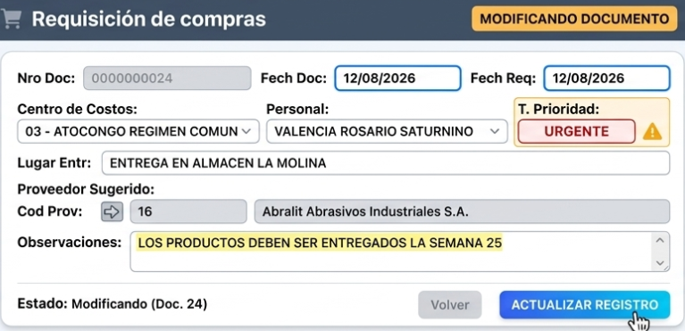

 |  |  |  |  | Debe cargar valores de la tabla ECONSTANTES

 | Detalle del fomulario-REQUIS_DET
 |  | Las filas que contienen "*" son textos complementaria para especificar algo de articulo que requieren precisar

 | cabecera del formulario - MMREQUIS_CAB
 | CONSUMIR LA LISTA
 |  | Lista1: List_ECECOS |  | OBLIGATORIO
 |  | CCOD_CENCOS,
 |  | NOM_CENCOS,
 |  | ejemplo:

 |  | Lista2: List_personal
 |  | ccod_person, varchar(12), | DESPLEGIAGBLE de una lista | Debo pasar la Entidad

 |  | Lista3: List_PROVEEDORES
 |  | ccod_proveedor, varchar(12), | Buscar de una tabla bussiness parntrs(provveedor) | Debo pasar la Entidad

 | Detalle para el fomulario-MMREQUIS_DET

Importante | desde el fomulario

4-boton CREAR
 | Resultado

mockup la hacer CLICK en el boton CREAR
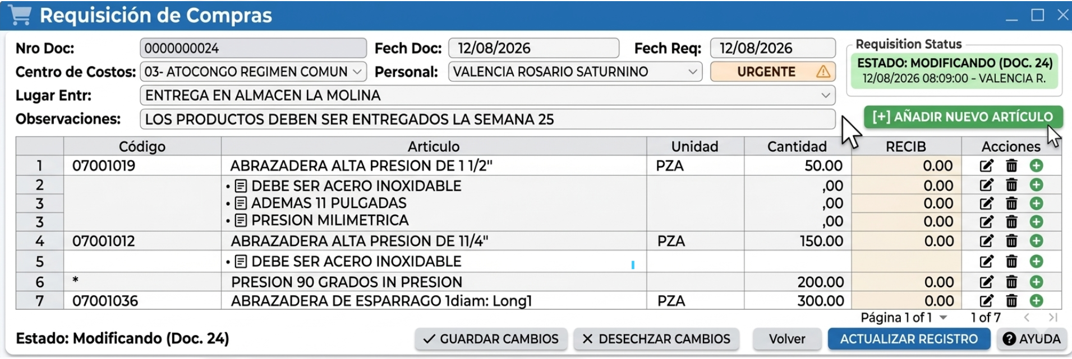

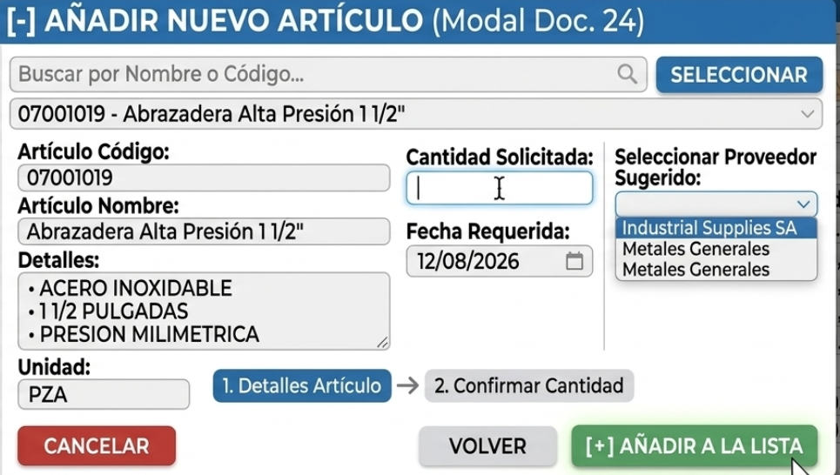

Material

5 FRONT -FINAL
mockup
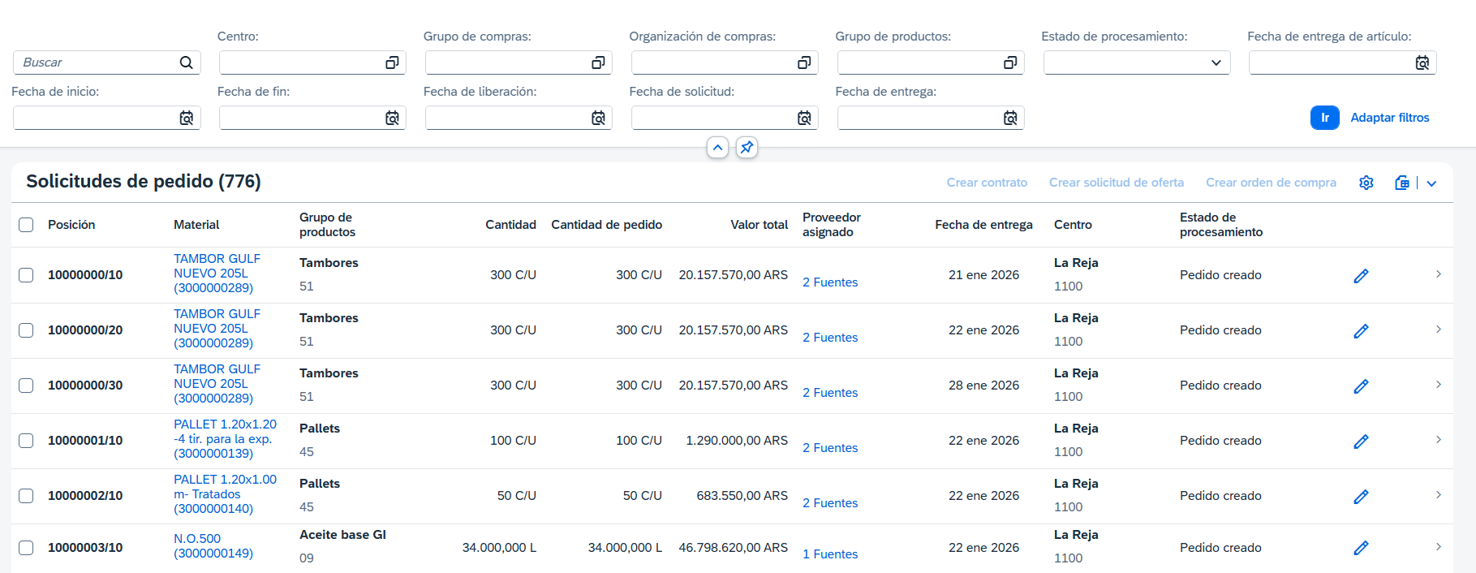

Fecha de doc ini
Fecha de doc fin
Fecha de req ini
Fecha de req fin
cod_person, varchar(12),

Requisiones
Crear Requisiones
 | Abrir:4-boton CREAR

Front Accesos
1 | FrontEnd: Usuario y password

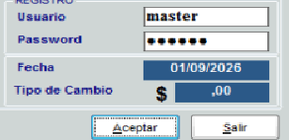

CV

2 | FrontEnd: seleccionar empresa

3 | Luego debe cargar : 5 FRONT -FINAL

